エビデンス
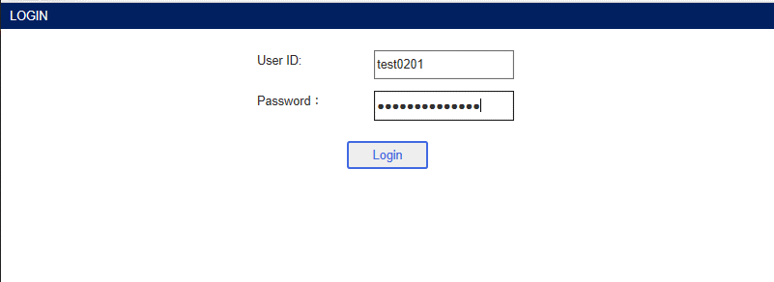
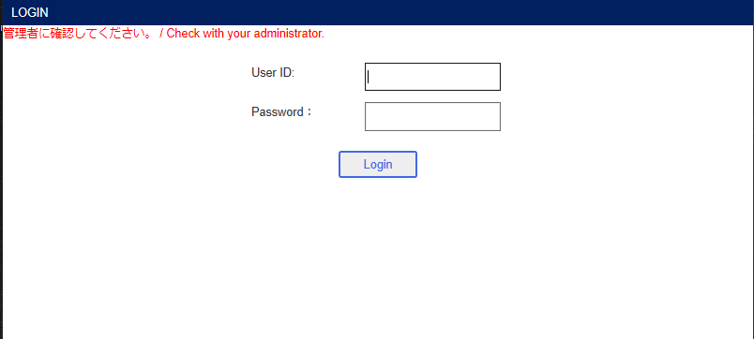
ユーザ管理画面

新規登録編集画面
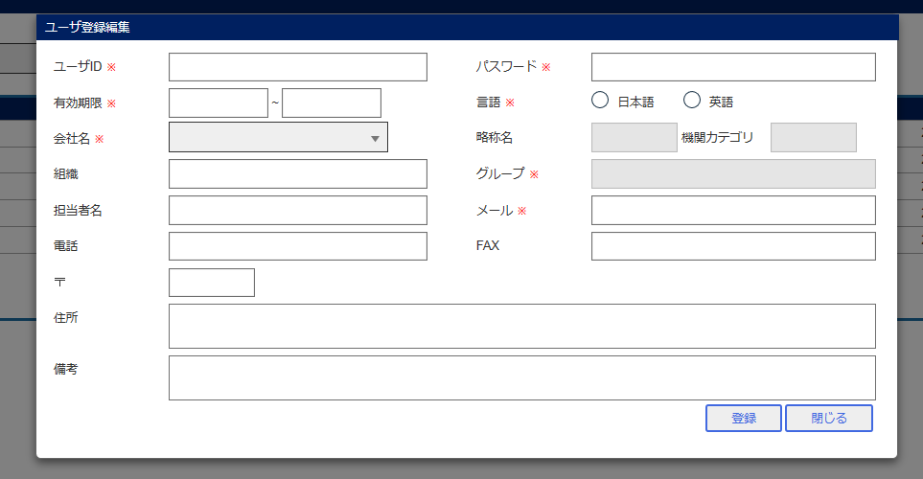

会社名選択
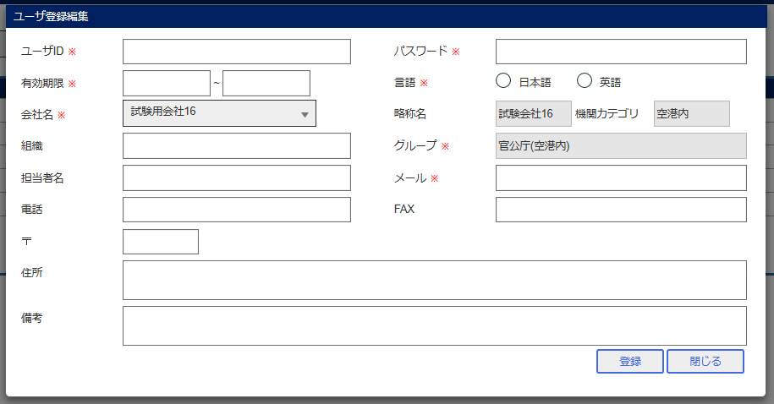

登録ボタン
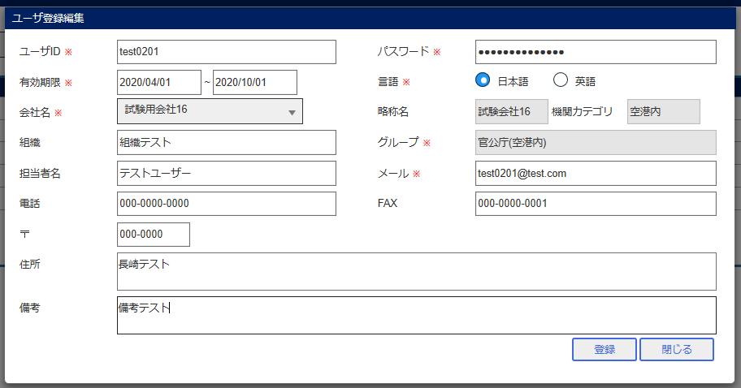

ユーザID検索

ログイン

エビデンス2
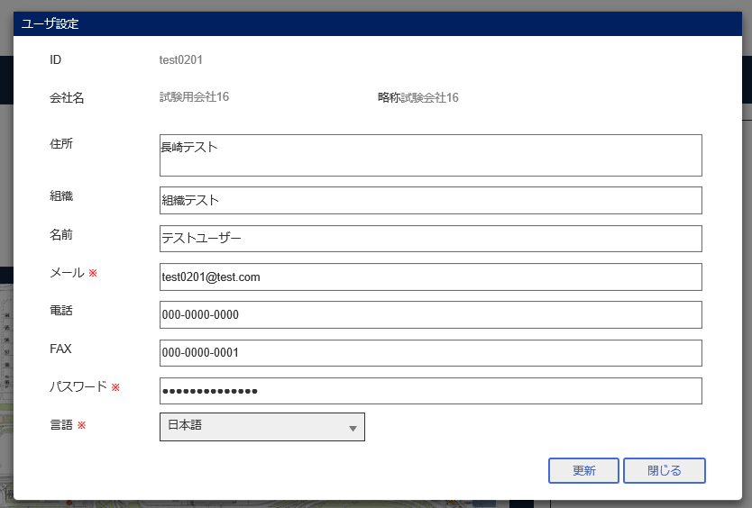
ユーザ管理画面

ユーザ権限設定画面

登録ボタン後

ログイン

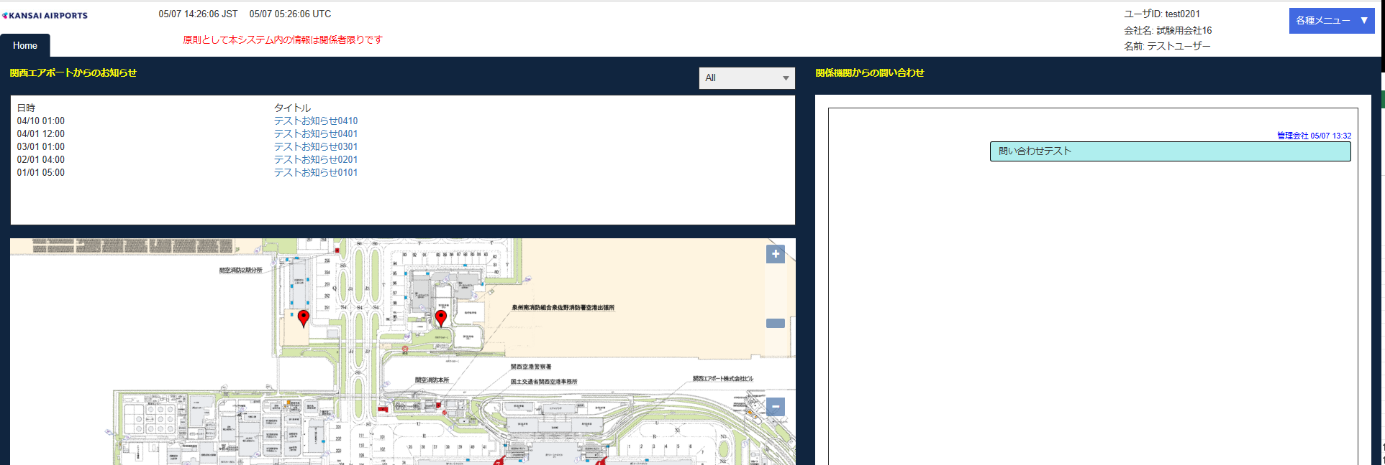

ユーザ設定画面

エビデンス3
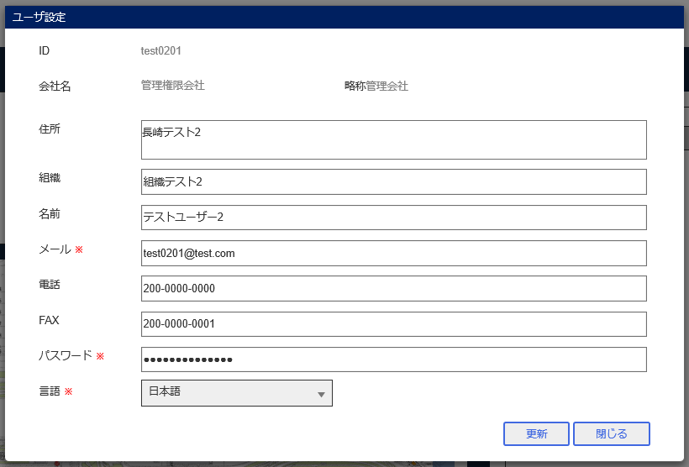
ユーザ管理画面

新規登録編集画面
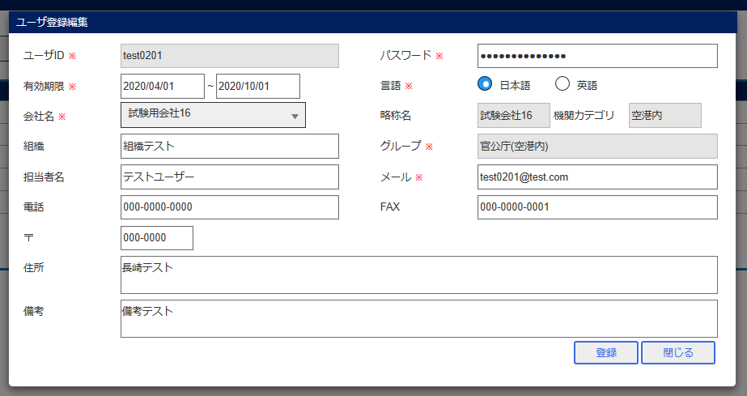

会社名変更
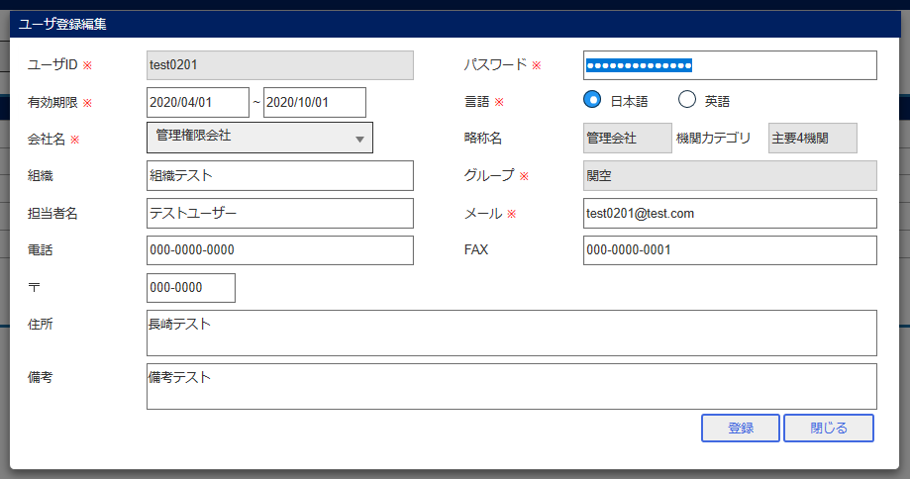

登録ボタン
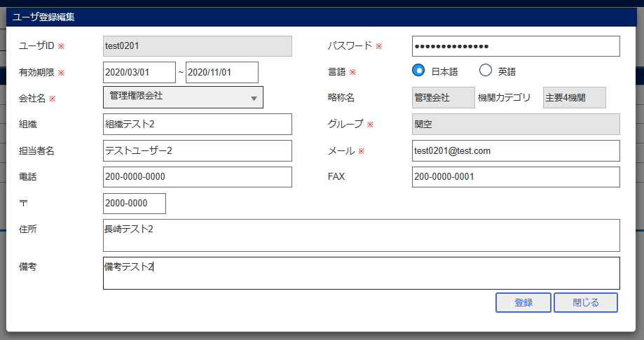

グループ検索

ログイン後のポータル画面

ユーザ設定画面

エビデンス4
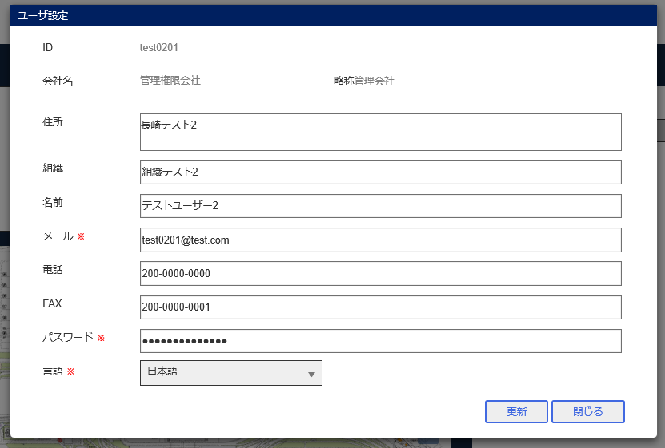
ユーザ管理画面

ユーザ権限設定画面

登録ボタン

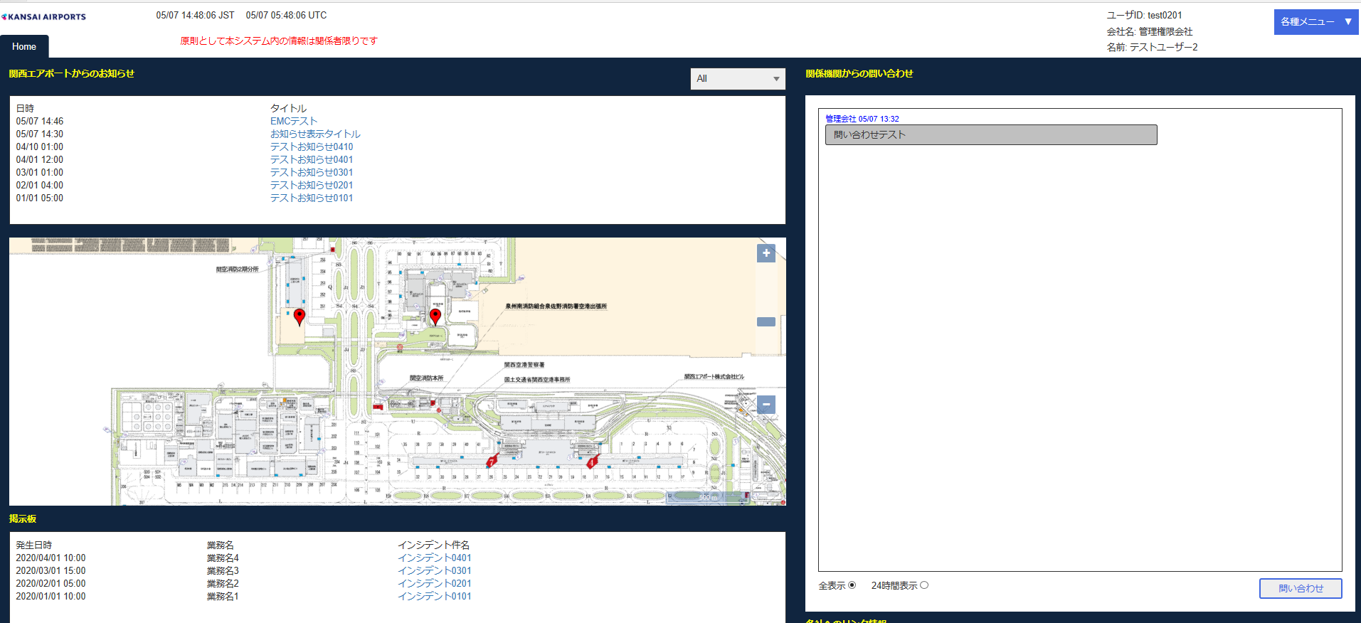
ログイン後ポータル画面

ユーザ設定画面

エビデンス5
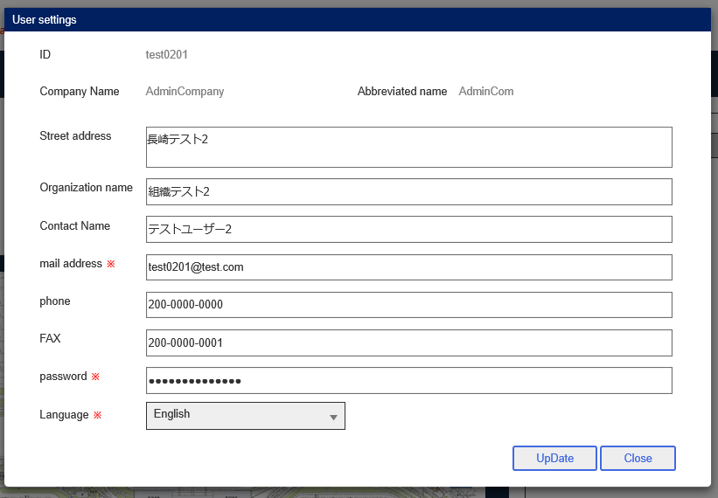
ユーザ管理画面

登録編集画面
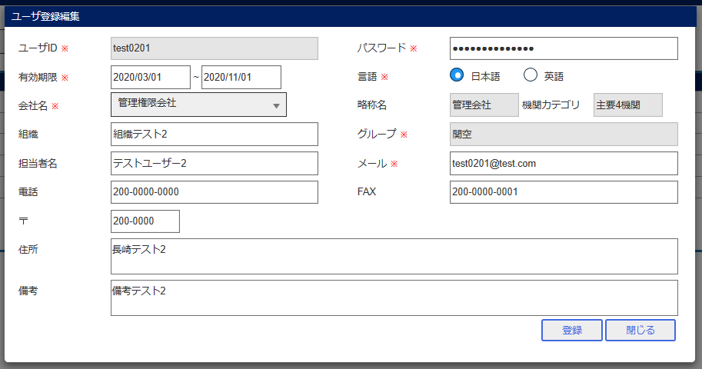

登録ボタン
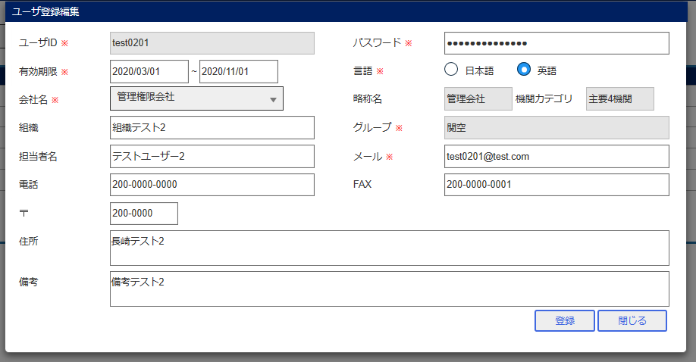

ログイン後ポータル画面
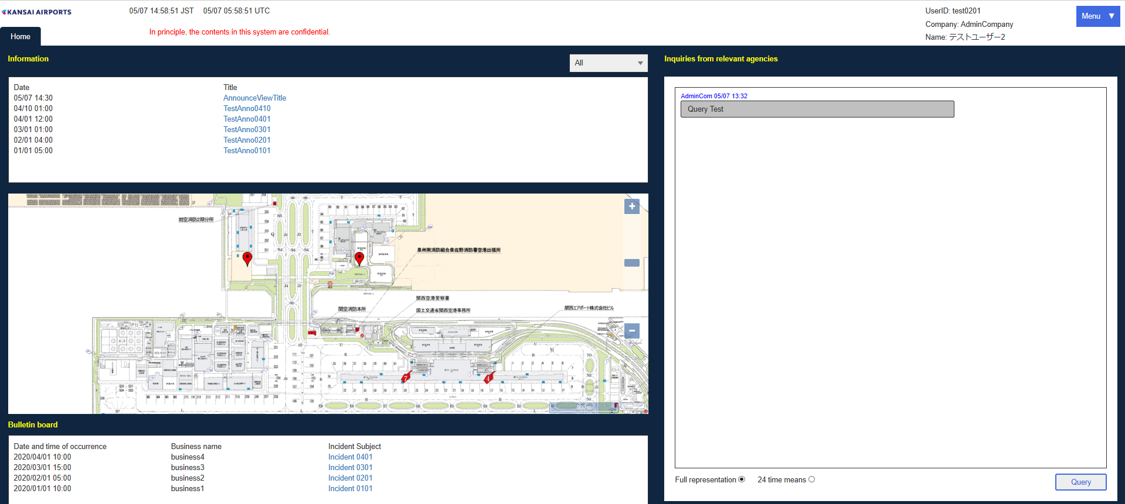

ユーザ設定画面

エビデンス6

ユーザ管理画面

変更ボタン
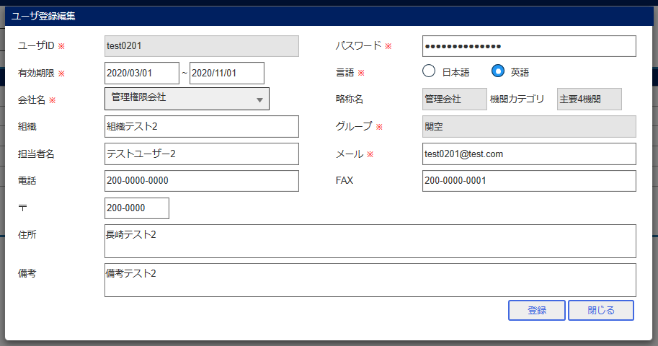

登録ボタン
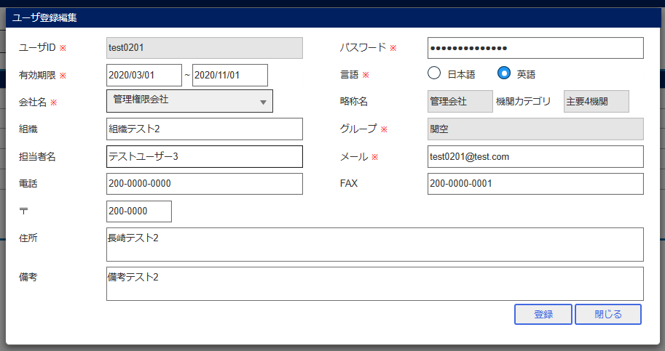

グループ検索

ログイン後ポータル画面
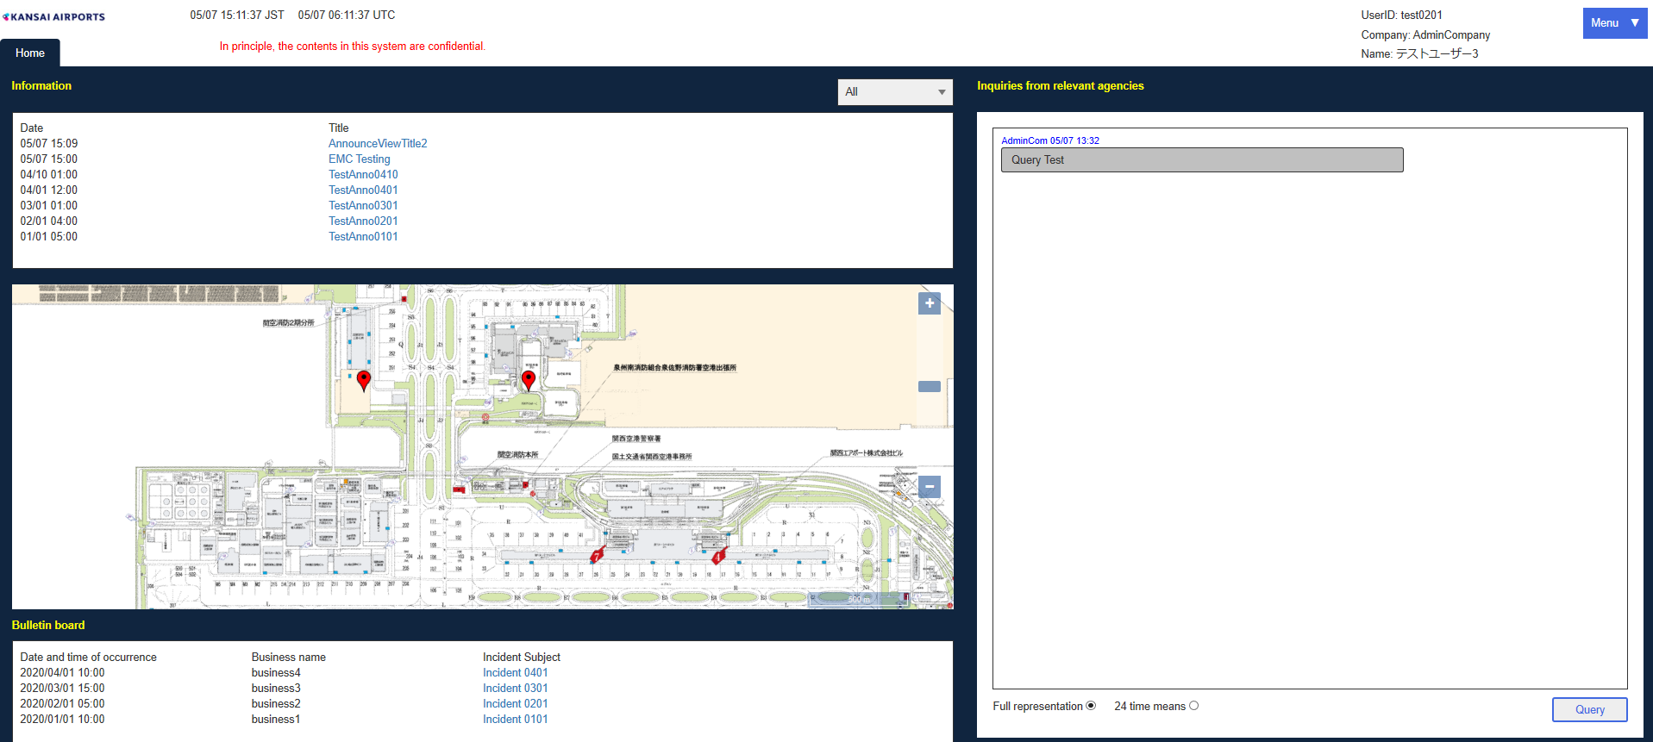

設定画面

エビデンス7
JCMG事案登録編集画面
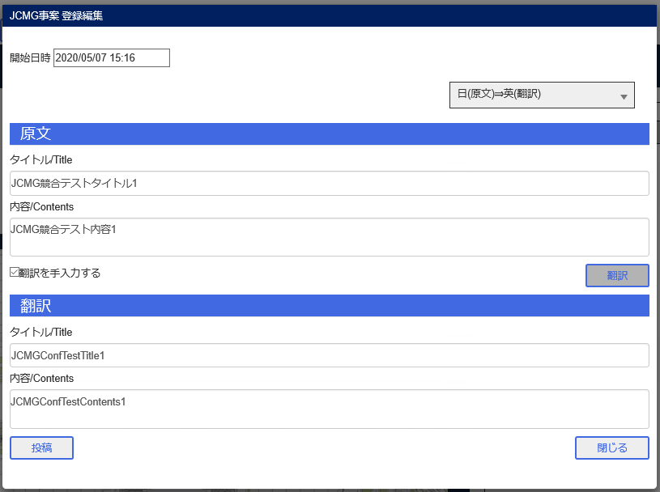

ユーザ管理画面

権限設定画面

ユーザB

Aユーザ登録

BユーザJCMGボード
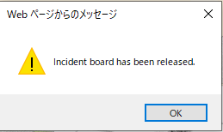

Aユーザ権限設定登録

Bユーザ

エビデンス8
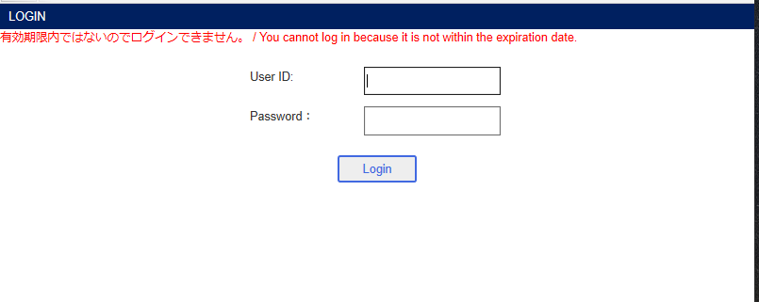
ユーザ管理画面

変更ボタン
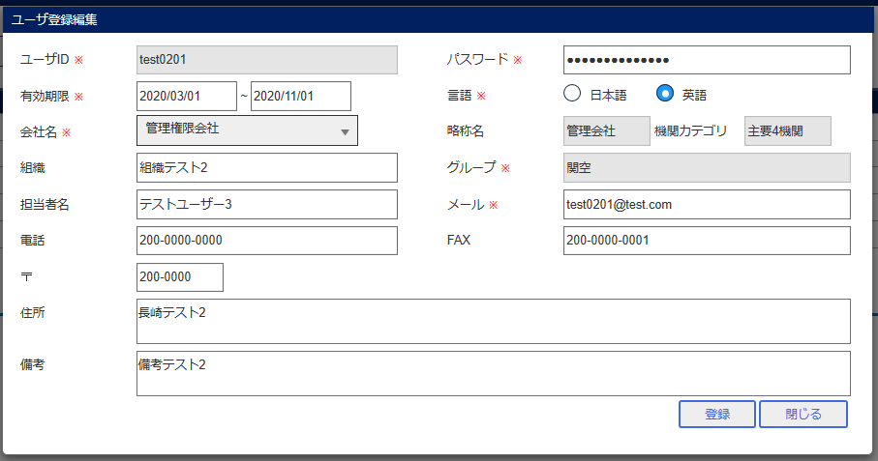

登録ボタン
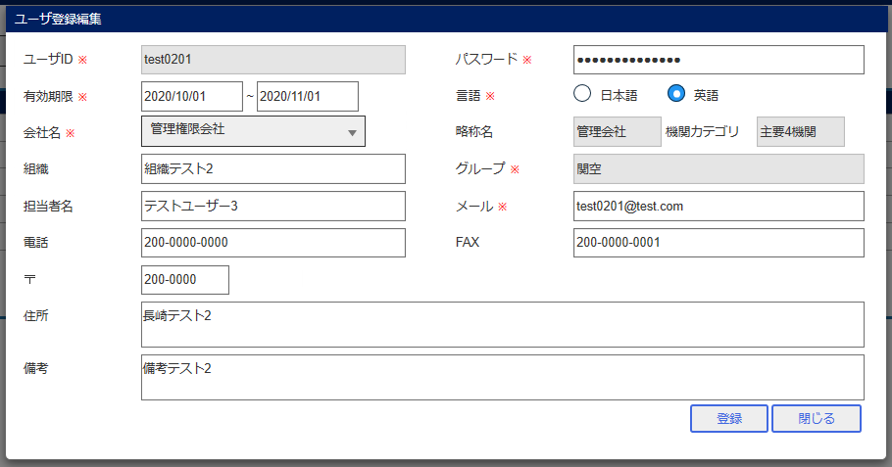

ログイン

